Revier Melchow
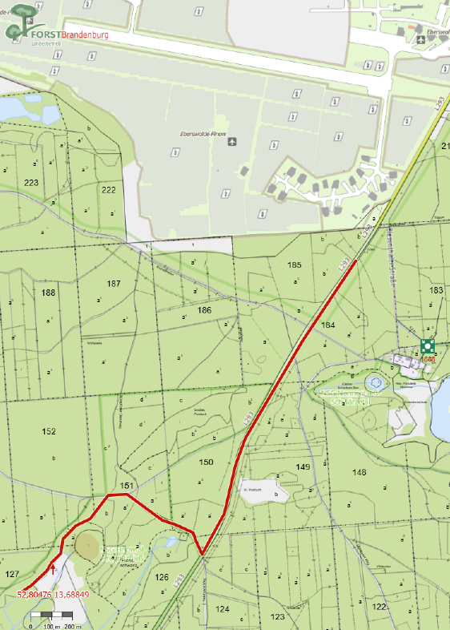
Landesbetrieb Forst Brandenburg |  | 2026
Forstbetrieb Chorin
Amt Chorin 11
16230 Chorin
Vergabenummer: LFB 2026 035500 - 13 LOS 2 Revier Melchow

Revierleiter: | T. Winterfeld | Mobil: | 0151-44089755

Karten:

Revier Schönholz
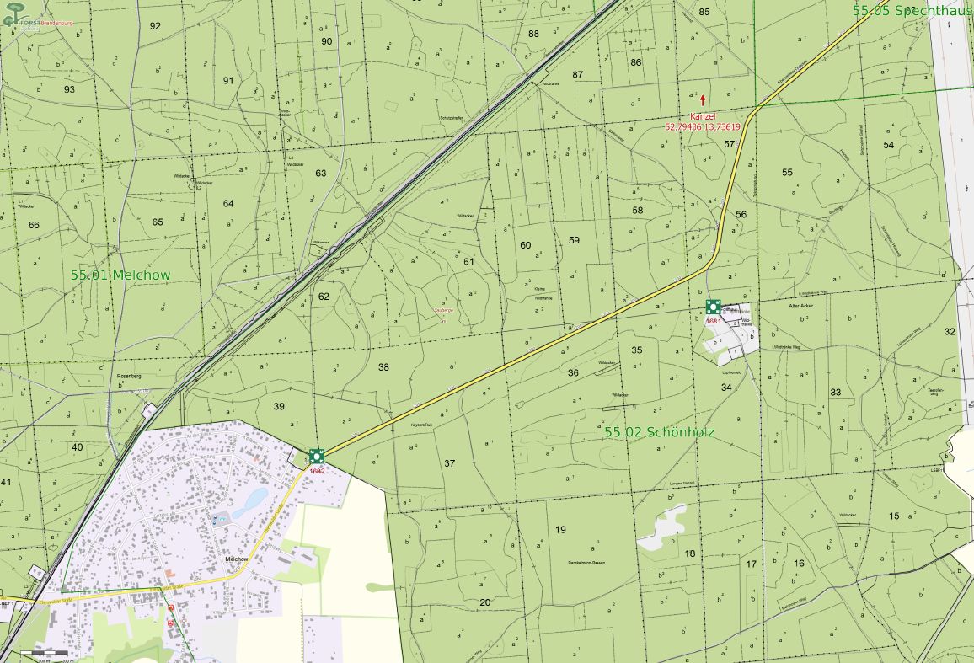
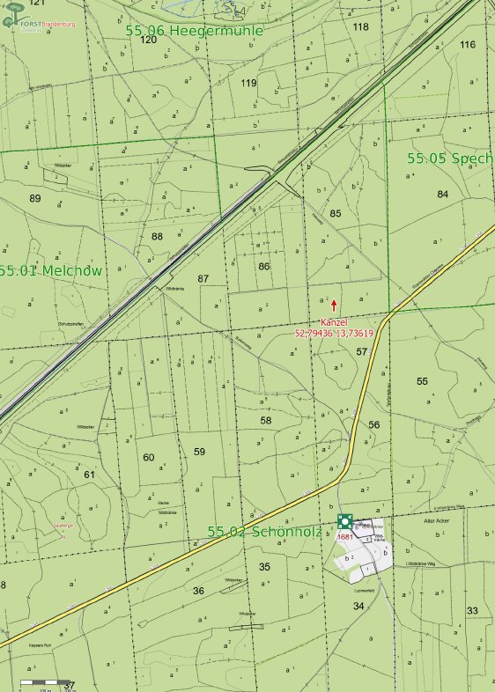
Landesbetrieb Forst Brandenburg |  | 2026
Forstbetrieb Chorin
Amt Chorin 11
16230 Chorin
Vergabenummer: LFB 2026 035500 - 13 LOS 2 Revier Schönholz

Revierleiterin: | I. Glötzl-Simon | Mobil: | 0151-44089748

Karten:

Revier Finowtal
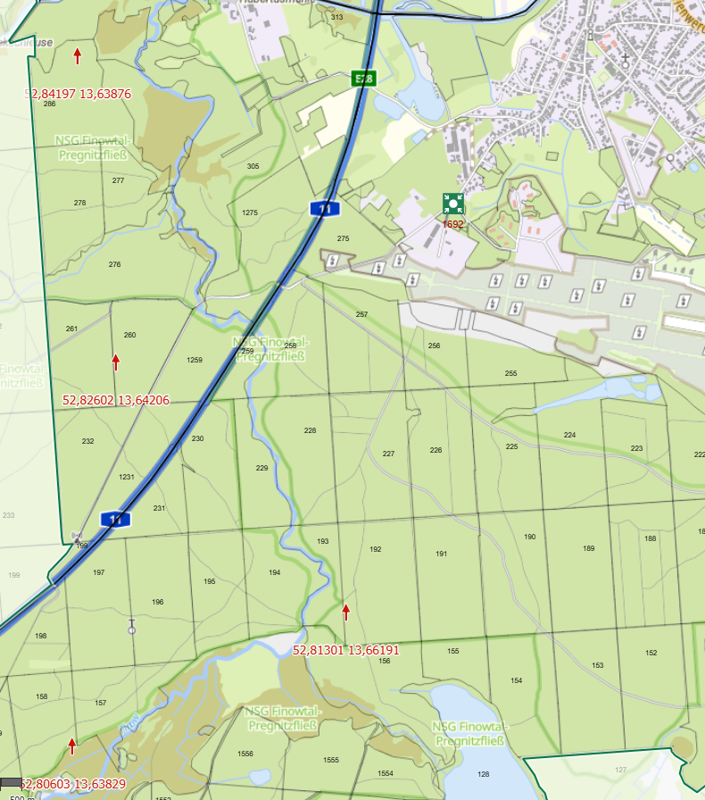
Landesbetrieb Forst Brandenburg |  | 2026
Forstbetrieb Chorin
Amt Chorin 11
16230 Chorin
Vergabenummer: LFB 2026 035500 - 13 LOS 2 Revier Finowtal

Revierleiterin: | K. Schneider | Mobil: | 0151-44089754

Karten:

Revier Eiserbude
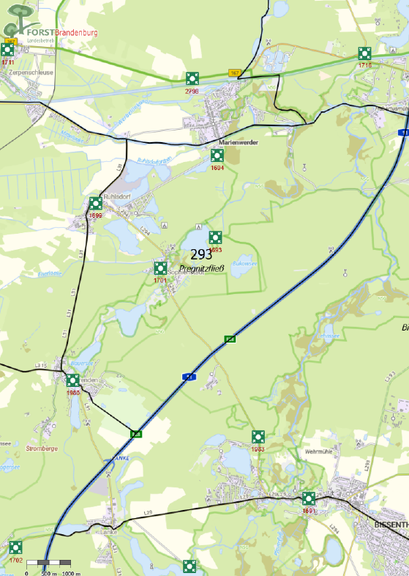
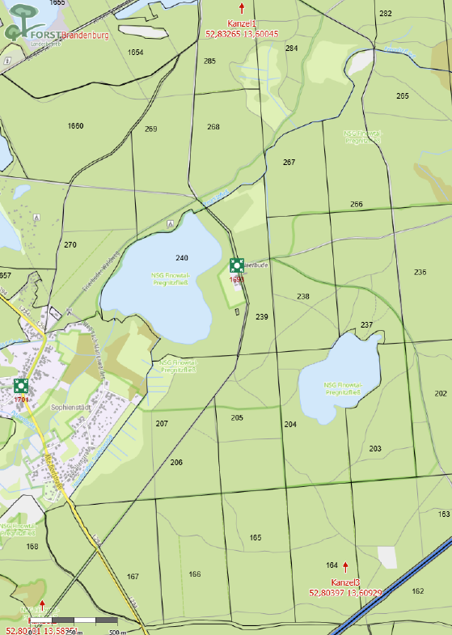
Landesbetrieb Forst Brandenburg |  | 2026
Forstbetrieb Chorin
Amt Chorin 11
16230 Chorin
Vergabenummer: LFB 2026 035500 - 13 LOS 2 Revier Eiserbude

Revierleiterin: | I. Helbig | Mobil: | 0172-3143864

Karten:

Revier Spechthausen
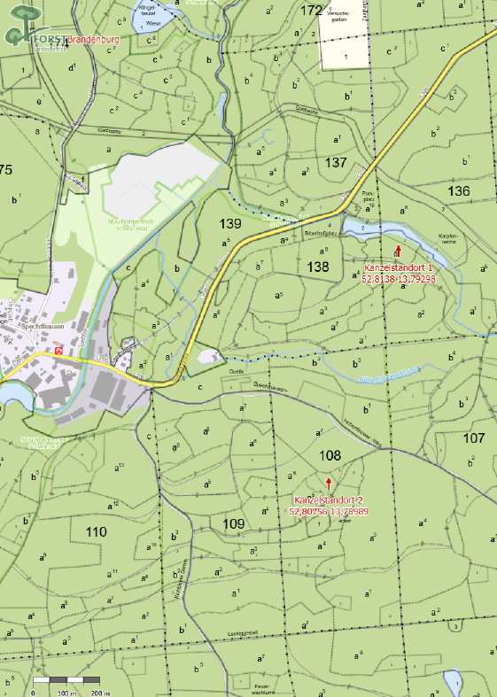
Landesbetrieb Forst Brandenburg |  | 2026
Forstbetrieb Chorin
Amt Chorin 11
16230 Chorin
Vergabenummer: LFB 2026 035500 - 13 LOS 2 Revier Spechthausen

Revierleiter: | A. Opitz | Mobil: | 0151-44089738

Karten:

Revier Senftenthal
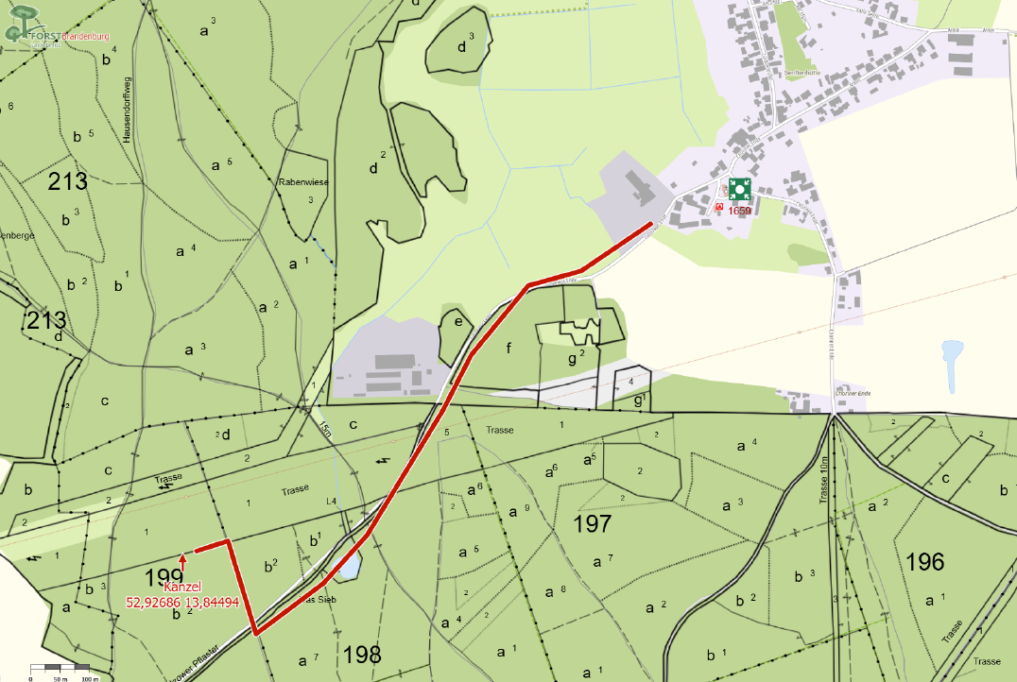
Landesbetrieb Forst Brandenburg |  | 2026
Forstbetrieb Chorin
Amt Chorin 11
16230 Chorin
Vergabenummer: LFB 2026 035500 - 13 LOS 2 Revier Senftenthal

Revierleiter: | J. Lorenz | Mobil: | 0151-44089753

Karten:

Revier Breitefenn
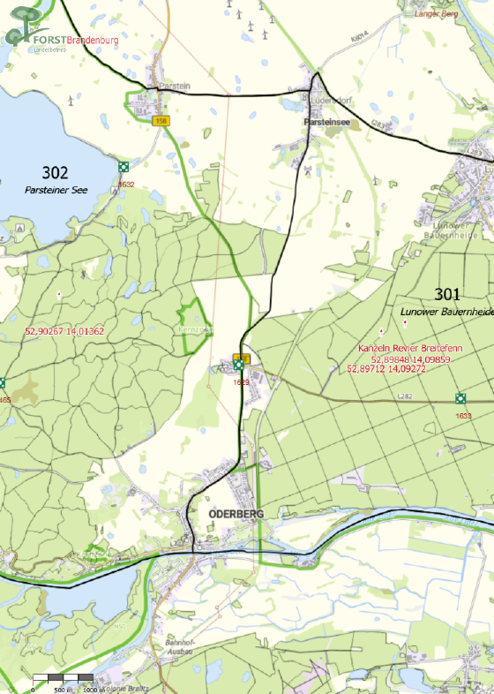
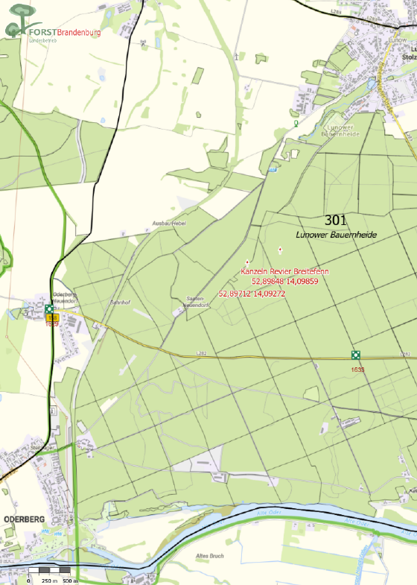
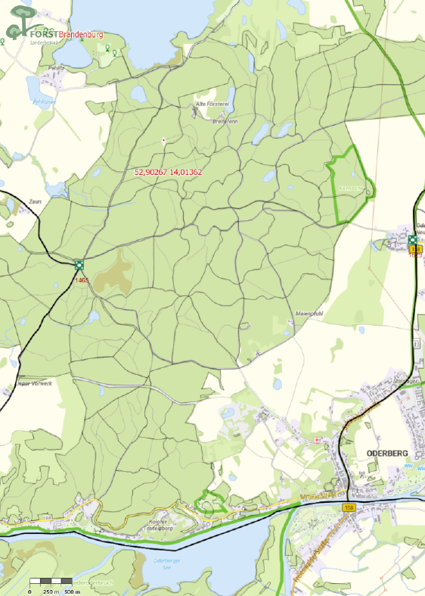
Landesbetrieb Forst Brandenburg |  | 2026
Forstbetrieb Chorin
Amt Chorin 11
16230 Chorin
Vergabenummer: LFB 2026 035500 - 13 LOS 2 Revier Breitefenn

Revierleiter: | M. Krüger | Mobil: | 0151-44089744

Karten:

